#VALUE（1）更正
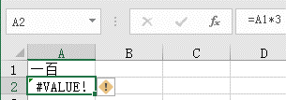
100
300

